상품제안서
스퀘어 보온보냉가방 | 상품코드: F33066

 |  |  |  |  |  |  | 02-412-0044 | www.easy1.co.kr
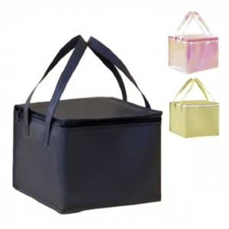

【상세/제작정보】 | - 배송비 발생 기준 수량 : 60 - 배송비 : 제품별 일정 수량당 5000원

【인쇄/포장옵션】 | 실크, 풀칼라 / OPP(비닐)

【공급단가】 | 수량 | 100~ | 300~ | 500~ | 1,000~ | 3,000~
*VAT별도 | 단가 | 2,210원 | 2,130원 | 2,050원 | 1,970원 | 1,890원

【상품 URL】 | https://dev.easy1.co.kr:443/src/goods_detail.php?gdno=33066

